关系图
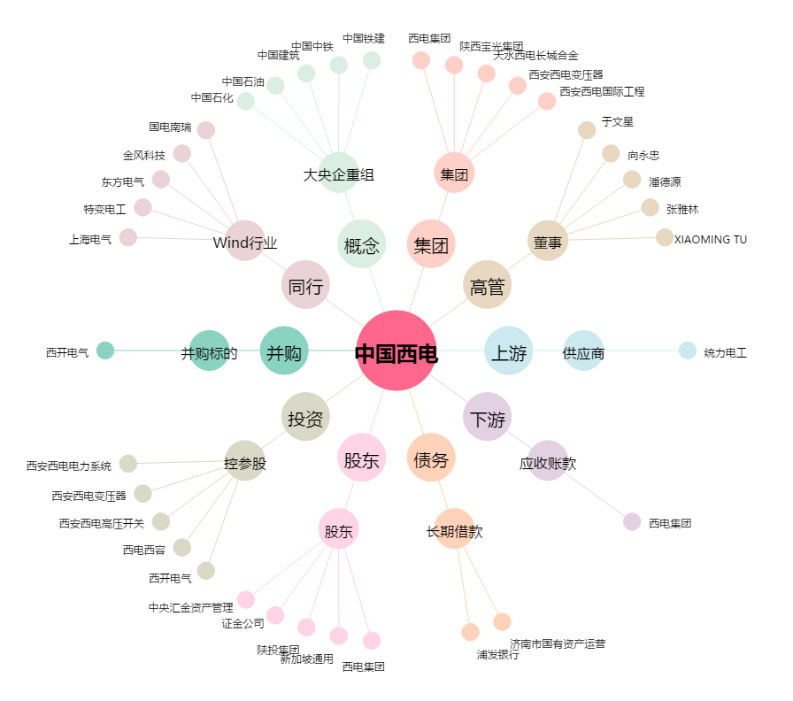
中国西电[601179.SH] - 关系概览图

